상품제안서
290x90 컬러점착메모지 | 상품코드: S26009

 |  |  |  |  |  |  | 02-713-8555 | www.synergygift.co.kr
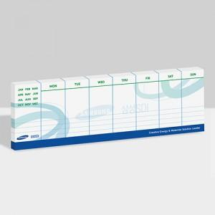

【상세/제작정보】

【인쇄/포장옵션】 | 풀칼라 / OPP(비닐)

【공급단가】 | 수량 | 1,000~ | 2,000~ | 3,000~ | 5,000~ | 10,000~
*VAT별도 | 20매 | 790원 | 630원 | 580원 | 530원 | 470원
 | 30매 | 920원 | 760원 | 700원 | 650원 | 590원
 | 50매 | 1,330원 | 1,110원 | 1,000원 | 930원 | 880원
 | 100매 | 2,300원 | 2,150원 | 2,000원 | 1,800원 | 1,640원

【상품 URL】 | https://www.synergygift.co.kr:443/src/goods_detail.php?gdno=26009

